Накладная-№3
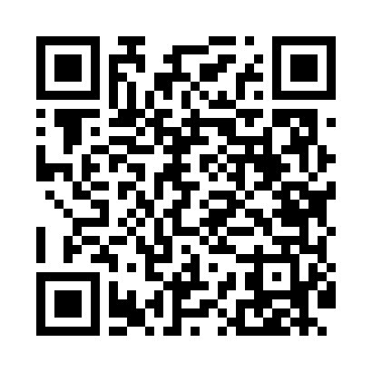
Номер товарно-транспортной накладной: |  |  | Торговый представитель: Kamol aka
Поставщик: Toshkent falcon fly 2 |  |  | Телефон торгового представителя: +998979626299
Дата отгрузки: 19.11.2025 |  |  | Контрагент: Dona zakass
Дата консигнации: |  |  | Адрес:
Доставщик: |  |  | Телефон:
Телефон доставщика:
Время заказа: 19.11.2025 11:45:10
№ | Штрих-код | Название товаров (работ,услуг) | Количество | Количество в кейсе | Цена | Сумма
 |  |  | 8 |  |  | 666000
1 | 6934163000130 | Урна для мусора металлическая JF-T5-6LB, DB-9 9-13 | 2 | 2 шт. | 172,000 | 344,000
2 | 6926548140364 | Болажонлар ўйинчоқлари учун қопча 40x60 см DB -140-36 | 1 | 1 шт. | 54,000 | 54,000
3 | 6920697916030 | Щетка для унитаза 56-1603 DB-83-183 | 2 | 2 шт. | 27,000 | 54,000
4 | 6920231314131 | Кийимлар учун йиғиладиган органайзер DB-140-1 3 | 1 | 1 шт. | 118,000 | 118,000
5 | None | Шторы (занавески) для ванных комнат из пластм ассы 180*180 sm XP-3-2 | 2 | 2 шт. | 48,000 | 96,000
Итого: 666000

